상품제안서
우산아트 60 8K 실바이어스 비닐우산 | 상품코드: S07911

 |  |  |  |  |  | 02-713-8555 | www.synergygift.co.kr
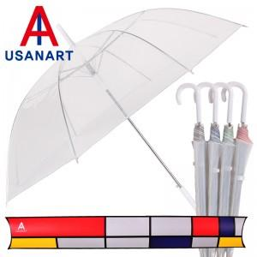

【상세/제작정보】 | 손잡이 인쇄 50개 미만 15,000원 원단인쇄의 경우 100개 기준 300원씩 추가(실크인쇄)

【인쇄/포장옵션】 | 실크 / 포장불가능

【공급단가】 | 수량 | 100~ | 500~ | 1,000~ | 3,000~
*VAT별도 | 단가 | 5,130원 | 4,940원 | 4,750원 | 4,560원

【상품 URL】 | https://www.synergygift.co.kr:443/src/goods_detail.php?gdno=13761

